CollectiveAccess
Image | Object | Description | Date
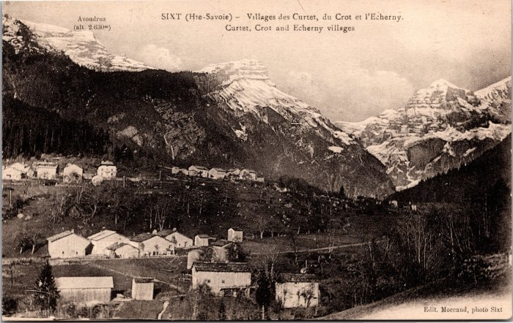 | Villages des Curtets, du Crot et l'Echarny (2-3985) | Villages des Curtets, du Crot et l'Echarny

